フレンドショップ登録用紙
 | フレンドショップ新規登録用紙
 | モンベル・フレンドショップへのご登録希望をいただき誠にありがとうございます。 下記項目の順に太枠内へ必要事項をご記入いただきますようにお願いします。（グレーの部分は記入不要です） ★画像について★ フレンドショップページに掲載する施設画像を数枚ご用意ください。 サイズは短辺が2,000ピクセル程度のものをご手配願います。 【画像の版権について】 送付いただいた画像に関しては、弊社またはグループ会社内で使用することがあります。フレンドショップページ以外での使用が不可の場合は事前にお知らせください。 ＜使用例＞特集、キャンペーン、イベントなどのイメージ画像としてウェブ・紙媒体告知物など |  |  | 記入例

 | フレンドショップ登録者さまご記入欄
 | ■特典ガイド・WEB記載情報 | ※太枠内に記入してください |  | ■特典ガイド・WEB記載情報
 | 原稿提出日 |  |  | 原稿提出日 | 2020-10-02
 | 登録開始希望日 |  |  | 登録開始希望日 | 2020-12-01
1 | 施設名 |  |  | 施設名 | 門鈴村
2 | 施設名（かな） |  |  | 施設名（かな） | もんべるむら
優先順位を下記にてプルダウンより選択ください↓↓
【優先分類①】
優先順位を下記にてプルダウンより選択ください↓↓
優先順位を以下に記入↓↓
3 | 施設分類 ※該当するものに☑ （複数選択可） |  |  | 施設分類 ※該当するものに☑ （複数選択可） |  |  | ショッピング | 1.トレッキング | 1 | 3.食べる・買う
【優先分類②】
4 | 選択した分類の中から優先度合いの高い2つを記入してください |  |  | （選択した分類の中から優先度合いの高い2つを記入してください） | 【優先分類①】 宿泊施設 |  | 飲食店 | 2.スキー | 2 | 3.食べる・買う
5 |  |  |  |  | 【優先分類②】 ショッピング |  | 温泉・温浴施設 | 3.スノーシュー | 3 | 5.癒し
優先順位を下記にてプルダウンより選択ください↓↓
優先順位を以下に記入↓↓
優先順位を下記にてプルダウンより選択ください↓↓
6 | 施設で提供しているアクティビティ※当てはまるものがあれば該当するものに☑ （複数選択可） | その他： |  | 施設で提供しているアクティビティで当てはまるものがあれば該当するものに☑ （複数選択可） | その他： |  | 宿泊施設 | 4.キャンプ | 4 | 4.泊まる
【優先アクティビティ①】
【優先アクティビティ②】
7 | 選択したアクティビティの中から優先度合いの高い2つを記入してください |  |  | 選択したアクティビティの中から優先度合いの高い2つを記入してください | 【優先アクティビティ①】 トレッキング |  | 山小屋 | 5.パラグライダー | 5 | 4.泊まる
8 |  |  |  |  | 【優先アクティビティ②】 サイクリング |  | 体験・ガイドツアー | 6.カヌー・カヤック | 6 | １.遊ぶ・体験する
9 | 施設住所（郵便番号） 〒 |  |  | 住所（郵便番号） 〒 | 781-3601 |  | キャンプ場 | 7.サイクリング | 7 | 4.泊まる
10 | 都道府県 |  |  | 都道府県 | 大阪府 |  | スキー場 | 8.クライミング | 8 | １.遊ぶ・体験する
11 | 市区町村 （区は東京23区と政令指定都市のみ入力） |  |  | 市区町村（区は東京23区のみ） | 大阪市西区 |  | クライミングジム | 9.ＳＵＰ | 9 | １.遊ぶ・体験する
12 | 字名・番地 |  |  | 字名・番地 | 新町1-33-20 |  | ロープウェイ・ケーブルカー | 10.エアボード | 10 | １.遊ぶ・体験する
13 | TEL |  |  | TEL | 06-6538-3896 |  | 交通系サービス | 11.マウンテンバイク |  | １.遊ぶ・体験する
14 | FAX |  |  | FAX | 06-6538-3699 |  | 博物館・美術館 | 12.ラフティング |  | 2.知る・見る
15 | 公式サイトURL |  |  | 公式サイトURL | https://store.montbell.jp/search/shopinfo/?shop_no=679907 |  | ﾄﾗﾍﾞﾙ・情報ｻｰﾋﾞｽ・その他 | 13.キャニオニング |  | １.遊ぶ・体験する
16 | 営業期間（あれば） |  |  | 営業期間（あれば） | 1月～10月 |  |  | 14.シャワークライミング
17 | 営業時間 |  |  | 営業時間 | 11:00～20:00 |  |  | 15.ドッグラン
18 | 定休日 |  |  | 定休日 | 不定休 |  |  | 16.温泉
19 | 営業について備考 （上記以外に特記事項があればこちらにご記入ください。） ex. 料金、チェックイン・アウト時間、設備、収容人数、部屋数など |  |  | 営業について備考 （上記以外に特記事項があればこちらにご記入ください。） ex. 料金、チェックイン・アウト時間、設備、収容人数、部屋数など | ＜コテージ＞ チェックイン15:00から、チェックアウト10：00まで ＜温浴施設＞ 大人550円、小人330円 |  |  | 98.該当なし
20 | 施設紹介文 （特典ガイド・WEBサイト一覧用） ※100文字以内 |  | 0 | 施設紹介文 （特典ガイド・WEBサイト一覧用） ※100文字以内 | 宿泊コテージ、モンベルストア、レストラン、温浴施設などが一体となった複合施設です。アウトドアイベントを通年で開催しており、いつでも本格的なアウトドア体験が楽しめます。 |  |  | 99.その他
21 | 施設紹介文 （WEBサイト用） ※400文字以内 |  | 0 | 施設紹介文 （WEBサイト用） ※400文字以内 | 宿泊コテージ、モンベルストア、レストラン、温浴施設などが一体となった複合施設です。 広大な山地と川に囲まれた立地で、さまざまなアウトドアが楽しめるフィールドが広がります。M.O.C.（モンベル・アウトドア・チャレンジ）のフィールドベースにもなっているので、アウトドアイベントを通年で開催しており、いつでも本格的なアウトドア体験が楽しめます。 | 83
22 | モンベルクラブ会員さまへの特典 （全国の会員様がいつでも何度でもご利用いただける特典をご提供ください。姉妹店、系列店での特典設定はご遠慮ください。） |  |  | モンベルクラブ会員さまへの特典 （全国の会員様がいつでも何度でもご利用いただける特典をご提供ください。姉妹店、系列店での特典設定はご遠慮ください。） | 飲食料金から10%OFF | 170
23 | 特典の対象 ※該当するものに☑ | 会員さまのみ 名さままでOK ※会員さまを含む、特典適用可能人数の数字をご記入ください (例：4名さままでOKの場合→会員1名＋非会員3名が該当) 1グループまでOK (例：会員1名＋非会員すべてが該当) 特記事項： |  | 特典の対象 ※該当するものに☑ | 会員さまのみ ４名さままでOK ※会員さまを含む、特典適用可能人数の数字をご記入ください (例：4名さままでOKの場合→会員1名＋非会員3名が該当) 1グループまでOK (例：会員1名＋非会員すべてが該当) 特記事項：
24 | ペット同伴の可否、 及び可能な範囲(飲食同伴、宿泊、ドッグラン等) |  |  | ペット同伴の可否、 及び可能な範囲(飲食同伴、宿泊、ドッグラン等) | ペット同伴可能です。 温浴施設のみ、同伴不可。

 | 〇PR動画（1本） |  |  | 〇PR動画・SNSなど
25 | PR動画 名称 |  |  | PR動画（YouTube）名称 | 門鈴村PR動画
26 | PR動画 紹介文（150字程度） |  | 0 | PR動画 紹介文（150字程度） | 門鈴村でのおすすめの過ごし方をご紹介！ お買い物だけでなく、広い敷地内で楽しめるアクティビティもたくさんご用意しています。
27 | PR動画（YouTube）URL ※メインとなる１本 |  |  | PR動画（YouTube）URL ※メインとなる１本 | https://www.youtube.com/・・・・・・・・

 | ○公式SNSアカウント ※右の上段にアカウント名、下段にURLを記入。 | 【上段】 SNS アカウント名 |  | ○公式SNSアカウント ※ドロップダウンでSNSの種類を選択。右の上段にアカウント名、下段にURLを記入。 | 【上段】 SNS アカウント名
 |  | 【下段】 SNS URL （LINEのみIDを記入） |  |  | 【下段】 SNS URL （LINEのみIDを記入）
28 | facebook |  |  | facebook | 門鈴村
 |  |  |  |  | https://m.facebook.com/montbelljpn
29 | X (旧Twitter) |  |  | Twitter | 門鈴村~熊のいる宿～
 |  |  |  |  | https://twitter.com/montbelljp
30 | Instagram |  |  | Instagram | 門鈴村with bear
 |  |  |  |  | https://www.instagram.com/・・・・・・
31 | YouTubeチャンネル |  |  | YouTubeチャンネル | 門鈴村
 |  |  |  |  | https://www.youtube.com/user/montbellec/featured
32 | LINE ※下段に「LINE ID」を記入してください。 |  |  | LINE ※下段に「LINE ID」を記入してください。 | 門鈴村
 |  |  |  |  | monbell1975

 | ■法人情報 | ※太枠内に記入してください
33 | 法人名
34 | (法人)郵便番号
35 | (法人)住所
36 | (法人)電話番号

施設住所と同じ
法人住所と同じ
その他（以下のセルに住所を入力してください）
 | ■ご担当者さま登録情報 | ※太枠内に記入してください
37 | 氏名
38 | 氏名（かな）
39 | （担当者）住所
 |  | 〒
41 | （担当者）電話番号
42 | 施設メールアドレス
43 | 業務用メールアドレス

施設住所
法人住所
担当者住所
 | ■会員特典ガイド、カタログなど資料の送付先 ※太枠内の希望するものにチェックを入れてください。
 | 年に4回、弊社発行の情報誌をお送りしています。希望する送付先をお知らせください。チェックがない場合は、施設住所へお送りいたします。 送り先の変更をご希望の場合は、株式会社モンベル広報部（06-7655-4660／friendshop@montbell.com）までご連絡ください。
44 | 希望する送付先

 | ■資格情報（任意） | ※太枠内に記入してください
45 | 資格・免許など ※資格、免許、ライセンス（例：JRCA、日本山岳ガイド協会など）をお持ちであればご記入ください。

46 | 登録のきっかけ ※該当するものに☑ | ※弊社受付担当者をご存じの場合、担当者名もご記入ください。 担当者名（ ）
 |  | モンベルクラブ事務局
 |  | 広報部
 |  | 営業部
 |  | M.O.C.（モンベル・アウトドア・チャレンジ）
 |  | 他部署
 |  | モンベルストア （ ）店
 |  | その他 （ ）

ウェブサイト掲載例
ウェブサイト
会員特典ガイド（単独登録の場合）
記入例
■特典ガイド・WEB記載情報
原稿提出日 | 2020-10-02
公開予定 | 2020-11-01
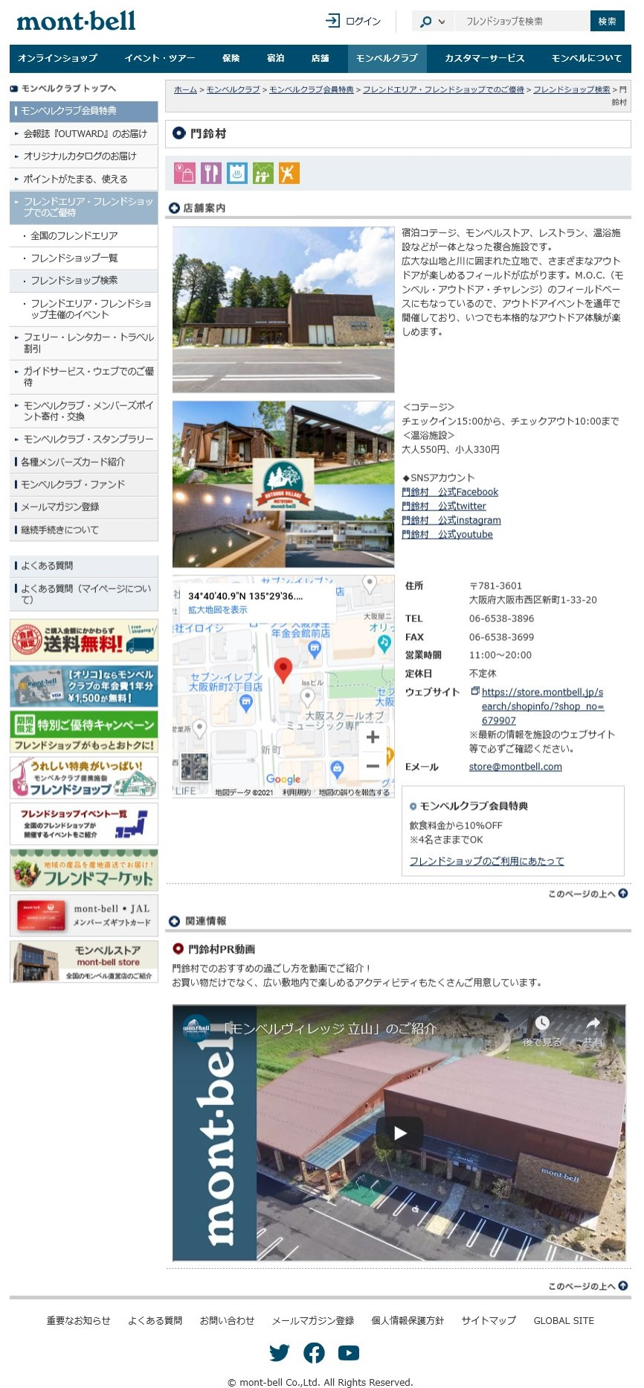
施設名 | 門鈴村
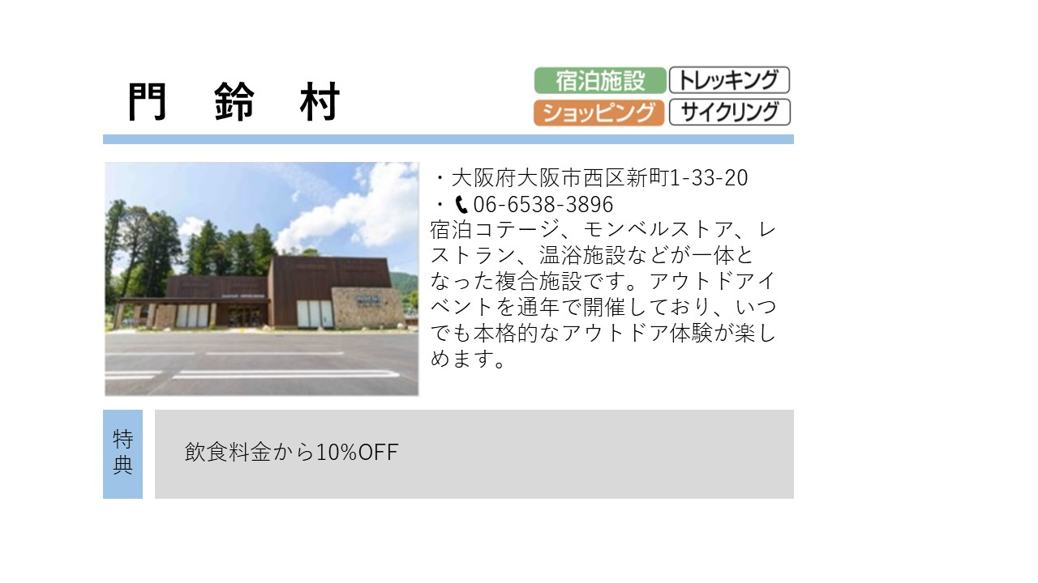
施設名（かな） | もんべるむら
優先順位を以下に記入↓↓
①
施設分類 ※該当するものに☑ （複数選択可）
（選択した分類の中から優先度合いの高い2つを記入してください） | 【優先分類①】宿泊施設
 | 【優先分類②】ショッピング
優先順位を以下に記入↓↓
ここに記載の情報は、弊社で企画する何らかの特集などの参考情報として管理します。
①
施設で提供しているアクティビティで当てはまるものがあれば該当するものに☑ （複数選択可） | その他：
（選択したアクティビティの中から優先度合いの高い2つを記入してください） | 【優先アクティビティ①】トレッキング
 | 【優先アクティビティ②】サイクリング
住所（郵便番号） 〒 | 781-3601
都道府県 | 大阪府
市区町村（区は東京23区のみ） | 大阪市
字名・番地 | 西区新町1-33-20
④
TEL | 06-6538-3896
FAX | 06-6538-3699
施設メールアドレス | store@montbell.com
公式サイトURL | https://store.montbell.jp/search/shopinfo/?shop_no=679907
営業期間（あれば） | 1月～10月
②
営業時間 | 11:00～20:00
定休日 | 不定休
会員特典ガイド（エリア内登録の場合）
③
⑦
③
営業について備考 （上記以外に特記事項があればこちらにご記入ください。） ex. 料金、チェックイン・アウト時間、設備、収容人数、部屋数など | ＜コテージ＞ チェックイン15:00から、チェックアウト10：00まで ＜温浴施設＞ 大人550円、小人330円
施設紹介文 （特典ガイド冊子用） ※100文字以内 | 宿泊コテージ、モンベルストア、レストラン、温浴施設などが一体となった複合施設です。アウトドアイベントを通年で開催しており、いつでも本格的なアウトドア体験が楽しめます。
④
施設紹介文 （WEBサイト用） ※400文字以内 | 宿泊コテージ、モンベルストア、レストラン、温浴施設などが一体となった複合施設です。 広大な山地と川に囲まれた立地で、さまざまなアウトドアが楽しめるフィールドが広がります。M.O.C.（モンベル・アウトドア・チャレンジ）のフィールドベースにもなっているので、アウトドアイベントを通年で開催しており、いつでも本格的なアウトドア体験が楽しめます。
②
モンベルクラブ会員さまへの特典 （全国の会員様がいつでも何度でもご利用いただける特典をご提供ください。姉妹店、系列店での特典設定はご遠慮ください。） | 飲食料金から10%OFF
⑤
⑤
特典の対象 ※該当するものに☑ | 会員さまのみ 4 名さままでOK ※数字をご記入ください 1グループまでOK 特記事項：

〇PR動画（1本）
PR動画 名称 | 門鈴村PR動画
PR動画 紹介文（150字程度） | 門鈴村でのおすすめの過ごし方をご紹介！ お買い物だけでなく、広い敷地内で楽しめるアクティビティもたくさんご用意しています。
⑥
PR動画（YouTube）URL ※メインとなる１本 | https://www.youtube.com/・・・・・・・・

○SNSアカウント（いくつでも） ※ドロップダウンでSNSの種類を選択。右の上段にアカウント名、下段にURLを記入。 | 【上段】 SNS アカウント名
 | 【下段】 SNS URL
Facebook | 門鈴村 公式Facebook
 | https://m.facebook.com/montbelljpn
Twitter | 門鈴村 公式twitter
 | https://twitter.com/montbelljp
Instagram | 門鈴村 公式instagram
 | https://www.instagram.com/・・・・・・
⑦
YouTubチャンネル | 門鈴村 公式youtube
 | https://www.youtube.com/user/montbellec/featured

⑥

